Sheet1
序号 | 图片 | 备注 | 个数 | 国际单号 | 邮编 | 收件地址 | 收件人名字 | 电话 | 日本邮局单号 | 重量
kou-ran-10012137 | 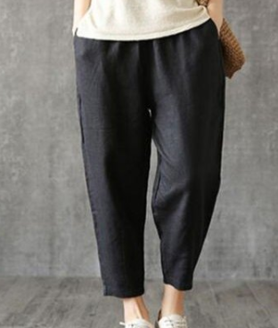 | 黑色 サイズ：4XL | 1 |  | 8950031 | 鹿児島県薩摩川内市勝目町5315-30 県営勝目団地3棟106 | 伊東亜由美 | 08046988053 | 628548391240
kou-ran-10012138 | 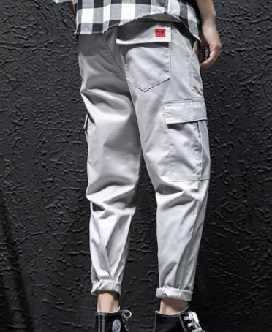 | 灰色 908款 サイズ：3XL | 1 |  | 0400807 | 北海道函館市北美原1丁目17ー7 | 片井將嗣 | 09038938855 | 628548391236
10012043 |  | 黄色 サイズ：L | 1 |  | 7708077 | 兵庫県神戸市北区八万町夷山89-2 | 荒木 早織 | 08014420070 | 628548391225
10012146 | 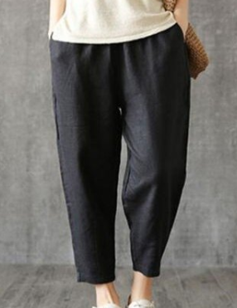 | 黑色 サイズ：XL | 1 |  | 6060095 | 京都府京都市左京区上高野西氷室町21-1リバーサイド高野202 | 岡本 真由美 | 08038250522 | 628548391214
10000147 |  | 黑色 サイズ：M | 1 |  | 6640022 | 兵庫県伊丹市中野東2-71-4パレ昆陽池公園プルミエール７０５号 | 佐藤 啓子 | 09082301484 | 628548391203
10012148 |  | 黑色 サイズ：L | 1 |  | 9200055 | 石川県金沢市北町丁28耕納晴耕園 | 荒木 綾 | 0762236888 | 628548391192
 |  | 米白 サイズ：L | 1 |  |  |  |  |  | 628548391181
10012150 |  | 黑色 サイズ：3XL | 1 |  | 8130044 | 福岡県福岡市東区千早4丁目21-55-1501プレミスト千早タワーツインマークス | 森山 ミキ | 09096583767 | 628548391170
 |  | 咖啡 サイズ：XL | 1 |  |  |  |  |  | 628548391166
 |  | 米白 サイズ：XL | 1 |  |  |  |  |  | 628548391155
10012151 |  | 蓝色 206款 サイズ：[29] | 1 |  | 1230851 | 東京都足立区梅田6-30-14柴田ハイツ302号室 | 大山 マサミ | 0338801402 | 628548391144
10012152 | 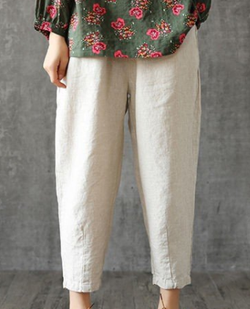 | 米白 サイズ：XL | 1 |  | 6078065 | 京都府京都市山科区音羽山等地1-4山科不二サンハイツ206号 | 藤本 かをる | 09039269518 | 628548391133
10012153 |  | 黑色 サイズ：L | 1 |  | 8120054 | 福岡県福岡市東区馬出1-31-5グランディアソラーレ県庁前1106 | 佐藤 美代子 | 09061656506 | 628548391122
10012156 |  | 米白 サイズ：L | 1 |  | 6511223 | 兵庫県神戸市北区桂木1-8-55 | 廣田 友紀 | 09091601703 | 628548391111
10012162 |  | 黑色 サイズ：L | 1 |  | 6660105 | 兵庫県川西市見野２-９-３グランフィーネ川西２１８ | 宇高 敦子 | 0727029092 | 628548391100
kou-ran-10012166 |  | 黑色 サイズ：4XL | 1 |  | 2500216 | 神奈川県小田原市高田656-6 | 中村美恵子 | 0465-42-1758 | 628548391096
 |  | 咖啡 サイズ：4XL | 1 |  |  |  |  |  | 628548391085
fukuya-store-10000152 |  | 蓝色 206款 サイズ：[34] | 0 |  | 3591131 | 埼玉県所沢市大字久米 １７００-１ | 水沼清貴 | 09065060204
fukuya-store-10000153 |  | 浅蓝 021款 サイズ：[36] | 1 |  | 3520011 | 埼玉県新座市野火止８-１-２９ | 野口義文 | 0484949297 | 628548391074

